ЗАДАНИЕ
 |  | Магистрантам в учебном году 2025 в имени файла ставить 4.506М-3-МНК-Фамилия или 4.506Мз-3

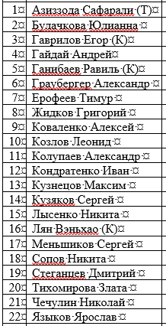
Номера вариантов индивидуальных расчетных работ
 |  |  | Нужно:

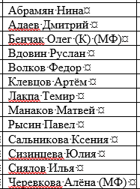
 | Номера вариантов для группы 4.606Мз-3
№ вар
23
24
25
26
27
28
29
30
31
32
33
34
35

